Chi tiết địa chất
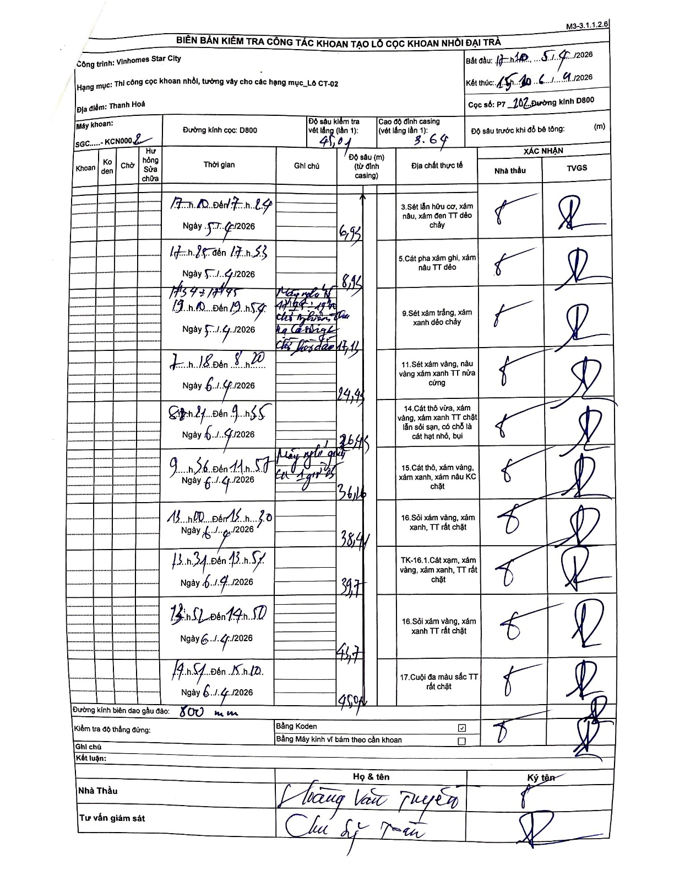
Dự án | Star City Thanh Hóa
Hạng mục | Thi công cọc khoan nhồi, tường vây cho các hạng mục_Lô CT-02
Tên bộ phận | Lô CT-02
Số hiệu cọc | P7-102
Tên Máy khoan | SGC-KCN0002
Đường kính | D800
Bắt đầu thi công | 17:10 05/04/2026
Kết thúc thi công | 15:10 06/04/2026

Địa chất TT | Đường kính | Mô tả lớp thiết kế | Từ (h) | Đến (h) | Cao độ từ | Cao độ đến | T.Gian (h) | Dài (m) | V (m/h) | Ghi chú
1 | D800 | Sét lẫn hữu cơ, xám nâu, xám đen TT dẻo chảy | 17:10 05/04/2026 | 17:24 05/04/2026 | -3.64 | -6.93 | 0.23 | 3.29 | 14.1
2 | D800 | Cát pha xám ghi, xám nâu TT dẻo | 17:25 05/04/2026 | 17:53 05/04/2026 | -6.93 | -8.95 | 0.47 | 2.02 | 4.33
3 | D800 | Sét xám trắng, xám xanh dẻo chảy | 19:10 05/04/2026 | 19:54 05/04/2026 | -8.95 | -24.43 | 0.73 | 15.48 | 21.11 | Máy nghỉ từ 17:54 - 17:55 ngày 05/04 đến 07:18 ngày 06/04 chờ nghiệm thu hạ Casing và cẩu hố đào 17,11m
4 | D800 | Sét xám vàng, nâu vàng xám xanh TT nửa cứng | 07:18 05/04/2026 | 08:20 05/04/2026 | -24.43 | -26.43 | 1.03 | 2 | 1.94
5 | D800 | Cát thô vừa, xám vàng, xám xanh TT chặt lẫn sỏi sạn, có chỗ là cát hạt nhỏ, bụi | 08:21 05/04/2026 | 09:55 05/04/2026 | -26.43 | -36.16 | 1.57 | 9.73 | 6.21
6 | D800 | Cát thô, xám vàng, xám xanh, xám nâu KC chặt | 09:56 05/04/2026 | 11:57 05/04/2026 | -36.16 | -38.41 | 2.02 | 2.25 | 1.12 | Máy nghỉ giải lao 1 giờ 05
7 | D800 | Sỏi xám vàng, xám xanh, TT rất chặt | 12:00 05/04/2026 | 13:30 05/04/2026 | -38.41 | -39.7 | 1.5 | 1.29 | 0.86
8 | D800 | TK-16.1. Cát xạm, xám vàng, xám xanh, TT rất chặt | 13:31 05/04/2026 | 13:51 05/04/2026 | -39.7 | -41.7 | 0.33 | 2 | 6
9 | D800 | Sỏi xám vàng, xám xanh TT rất chặt | 13:52 05/04/2026 | 14:50 05/04/2026 | -41.7 | -45 | 0.97 | 3.3 | 3.41
10 | D800 | Cuội đa màu sắc TT rất chặt | 14:51 05/04/2026 | 15:10 05/04/2026 | -45 | -45 | 0.32 | 0 | 0

ẢNH BIÊN BẢN GỐC

